Тест-кейс
Шаблон тест - кейса |  | Пример заполнения

Название: | В формате Что?Где? Как? | Название: | Поиск товаров на главной странице 18+

Предусловия: | Что нужно перед выполнением кейса? | Предусловия | Включить конфиг 18+ ссылка
 |  |  | Добавить товар 18+ в каталог

Шаг 1 | Начинать с безличных глаголов Нажать/Открыть/Ввести | Шаг 1 | Открыть главную страницу
Ожидаемый результат: | Что произошло после шага? | Ожидаемый результат: | 1)Отображается поле поиска 2)Кнопка найти не активна
Скриншот: | Как это выглядит? | Скриншот:

Шаг 2 | Шаги последовательны и понятны | Шаг 2 | Нажать на окно поиска
Ожидаемый результат: | Если уже проверялось в другом шаге в этом не проверяем | Ожидаемый результат: | 1)Плейсхолдер пропал 2)Появилась иконка удаления текста
Скриншот: | Скриншот только той области которую проверяем | Скриншот:

Теги: | Значения для ранов, команд, функций, страниц | Шаг 2 | Ввести название товара 18+
Статус: | Черновик/На ревью/Актуальный/Требует изменений | Ожидаемый результат: | Кнопка "Найти" активна
Приоритет: | Низкий/Средний/Высокий | Скриншот:

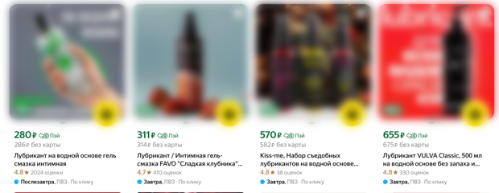
 |  | Шаг 2 | Нажать кнопку "Найти"
 |  | Ожидаемый результат: | 1)На выдаче отображаются товары по поисковому слову 2)Содержимое заблюрено
 |  | Скриншот:

 |  | Теги: | regress | 18+ | website | поиск
 |  | Статус: | Актуальный
 |  | Приоритет: | Средний

